3.1
画面名 |  | ログイン
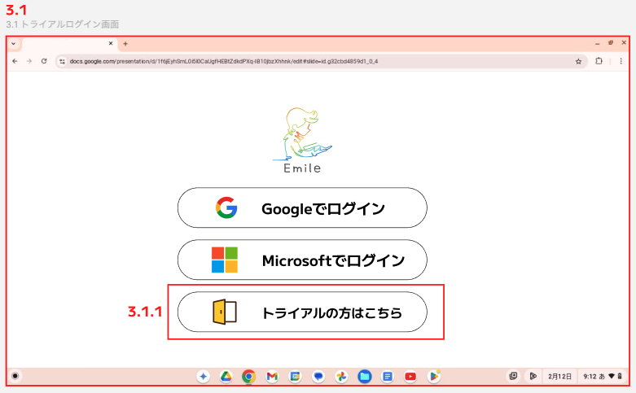

 | ID | 項目名 | 種別 | 説明 | アクション | 初期表示 | 必須 | 備考
 | 3.1 | ログイン画面 |  | 管理者・先生・生徒用の、Emilleユーザ画面にログインする用の画面。 CR18対応前は、Google, MicrosoftのSSOログインのみだったが、今回アカウントを持たない人用に「トライアル」ボタンを追加。
 | 3.1.1 | トライアル画面に遷移用のボタン | Button | Emileの導入を検討する教育委員会の関係者や学校関係者などが使用する。 | 3.2画面に遷移する

3.2
画面名 |  | ホーム
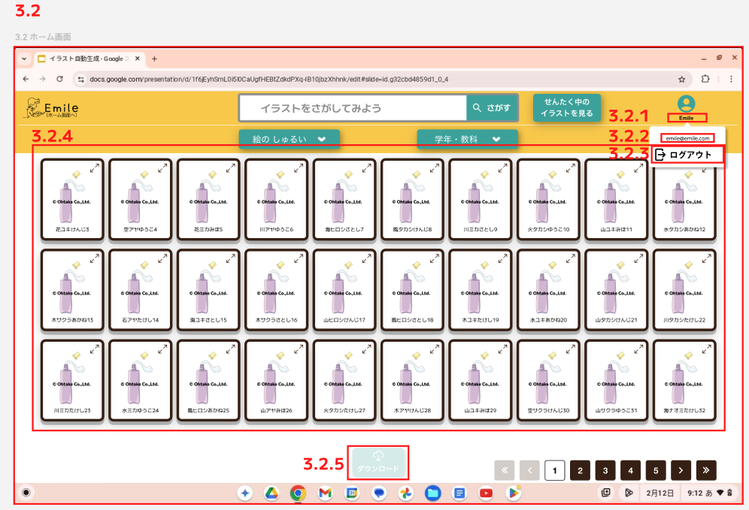

 | ID | 項目名 | 種別 | 説明 | アクション | 初期表示 | 必須 | 備考
 | 3.2 | ホーム画面 | Text | ウォーターマーク付きのデジタル教具一覧を表示する画面
 | 3.2.1 | アカウント名 | Text | アカウント名を表示する。 表示は「Emile」の固定表示とする。 |  | Emile
 | 3.2.2 | アカウントのメールアドレス | Text | アカウントのメールアドレスを表示する。 表示は「emile@emile.com」の固定表示とする。 |  | emile@emile.com
 | 3.2.3 | ログアウト | Button | トライアル版画面からログアウトをするボタン | ログアウト確認ポップアップを表示し、同意した場合は3.1画面に戻る
 | 3.2.4 | デジタル教具一覧 | Object | ウォーターマーク付きのデジタル教具一覧が表示される
 | 3.2.5 | ダウンロード | Button | ウォーターマーク付きのデジタル教具一覧をダウンロードする用のボタン。 | 活性時にボタンを押下すると、選択した画像一覧をダウンロードする。 iPadの場合はZipをしてダウンロードを行う。 | 非活性 |  | 選択中のデジタル教具があれば、活性になる。

3.3
画面名 |  | 選択中のイラストを見る
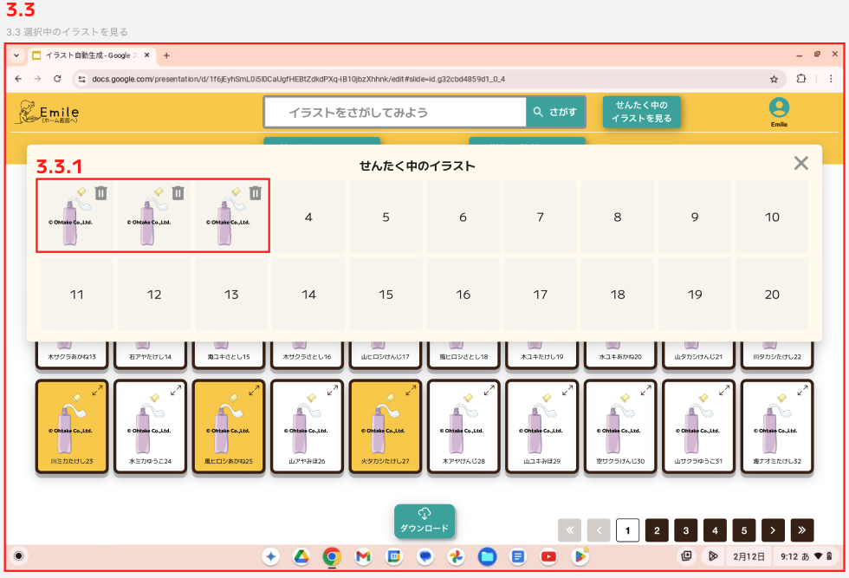

 | ID | 項目名 | 種別 | 説明 | アクション | 初期表示 | 必須 | 備考
 | 3.3 | 選択中の画像を見る画面 |  | 選択した画像一覧（すべてウォーターマーク付き）を表示する
 | 3.3.1 | 選択中の画像 | Object | 選択中の画像一覧を表示する | ゴミ箱アイコンを押下すると、選択中一覧から削除できる

3.4
画面名 |  | 拡大表示
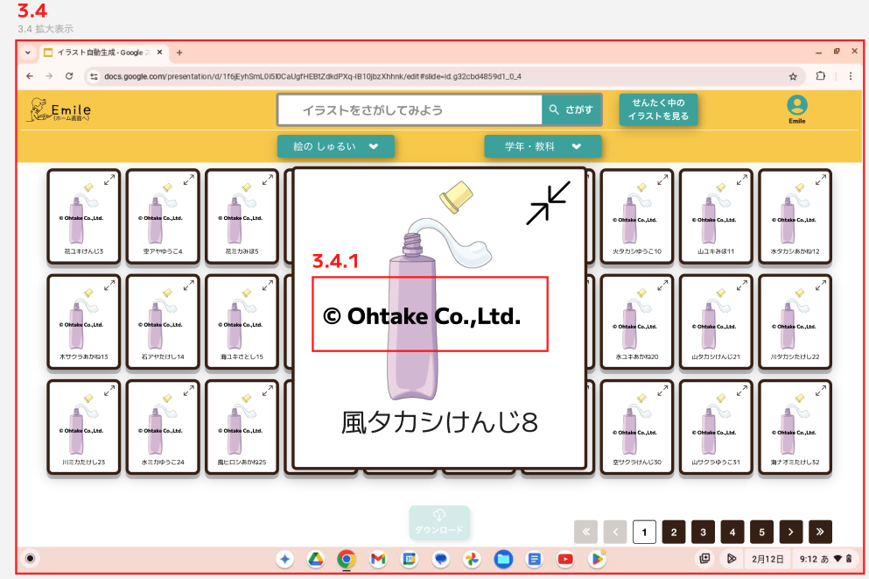

 | ID | 項目名 | 種別 | 説明 | アクション | 初期表示 | 必須 | 備考
 | 3.4 | 拡大表示画面 |  | 選択した画像の拡大表示
 | 3.4.1 | 拡大表示の画像 | Obejct | 選択したウォーターマーク付きの画像が拡大表示される

